RESUMO



 |  | PREFEITURA MUNICIPAL DE SÃO DOMINGOS DO ARAGUAIA-PA
 |  | SECRETARIA DE OBRAS
 |  | CNPJ: 83.211.391/0001-10

OBJETIVO |  |  | BANCOS |  |  | BDI
ATA DE REGISTRO DE PREÇO REPAROS PARA SECRETARIA DE EDUCAÇÃO DE SÃO DOMINGOS DO ARAGUAIA |  |  | DATA BASE: | SINAPI - 08/2022 - Pará ORSE - 08/2022 - Sergipe SEDOP - 05/2022 - Pará SEINFRA - 027 - Ceará |  | 22.63%
ENDEREÇO: |  | VARIADOS PONTOS MUNICÍPIO DE SÃO DOMINGOS DO ARAGUAIA-PA | Encargos Sociais |  | NÃO Desonerado: 0,00%
Resumo Orçamentos
1 | SERVIÇOS PRELIMINARES |  |  |  |  | 15,173.60
2 | DMOLIÇÕES E RETIRADAS |  |  |  |  | 152,648.20
3 | MOVIMENTO DE TERRA E FUNDAÇÕES |  |  |  |  | 393,211.70
4 | ESTRUTURA |  |  |  |  | 89,730.50
5 | VEDAÇÃO E FECHAMENTO |  |  |  |  | 421,340.00
6 | COBERTURA |  |  |  |  | 564,135.40
7 | ESQUADRIAS |  |  |  |  | 567,927.50
8 | PISOS |  |  |  |  | 469,029.00
9 | INSTALAÇÃO ELÉTRICA |  |  |  |  | 21,229.50
10 | INSTALAÇÕES HIDRÁULICAS |  |  |  |  | 66,825.65
11 | INSTALAÇÕES SANITÁRIAS |  |  |  |  | 80,492.45
12 | LOUÇAS, ACESSÓRIOS E METAIS |  |  |  |  | 109,855.60
13 | PINTURAS E ACABAMENTOS |  |  |  |  | 1,030,460.00
14 | SERVIÇOS COMPLEMENTARES |  |  |  |  | 212,740.30
TOTAL GERAL |  |  |  |  |  | 4,194,799.40

CFF


PREFEITURA MUNICIPAL DE SÃO DOMINGOS DO
CNPJ: 83.211.391/0001-10
CRONOGRAMA FÍSICO FINANCEIRO

CONSTRATAÇÃO DE EMPRESA DE ENGENHARIA PARA REPAROS NOS PRÉDIOS DA SECRETARIA DE EDUCAÇÃO DE SÃO DOMINGOS DO ARAGUAIA

ITEM | DESCRIMINAÇÃO | MESES DE SERVIÇOS

 |  |  | 1 | 2 | 3 | 4 | 5 | 6 | 7 | 8 | 9 | 10 | 11 | 12 | TOTAL
1. | SERVIÇOS PRELIMINARES | Percentual(%) | 8.33% | 8.33% | 8.33% | 8.33% | 8.33% | 8.33% | 8.33% | 8.33% | 8.33% | 8.33% | 8.33% | 8.33% | 100.00%

 |  | Valor (R$) | 1,264.47 | 1,264.47 | 1,264.47 | 1,264.47 | 1,264.47 | 1,264.47 | 1,264.47 | 1,264.47 | 1,264.47 | 1,264.47 | 1,264.47 | 1,264.47 | 15,173.60 | 1264.4666667
2. | DMOLIÇÕES E RETIRADAS | Percentual(%) | 8.33% | 8.33% | 8.33% | 8.33% | 8.33% | 8.33% | 8.33% | 8.33% | 8.33% | 8.33% | 8.33% | 8.33% | 100.00%

 |  | Valor (R$) | 12,720.68 | 12,720.68 | 12,720.68 | 12,720.68 | 12,720.68 | 12,720.68 | 12,720.68 | 12,720.68 | 12,720.68 | 12,720.68 | 12,720.68 | 12,720.68 | 152,648.20 | 12720.683333
3. | MOVIMENTO DE TERRA E FUNDAÇÕES | Percentual(%) | 8.33% | 8.33% | 8.33% | 8.33% | 8.33% | 8.33% | 8.33% | 8.33% | 8.33% | 8.33% | 8.33% | 8.33% | 100.00%

 |  | Valor (R$) | 32,767.64 | 32,767.64 | 32,767.64 | 32,767.64 | 32,767.64 | 32,767.64 | 32,767.64 | 32,767.64 | 32,767.64 | 32,767.64 | 32,767.64 | 32,767.64 | 393,211.70 | 32767.641667
4. | ESTRUTURA | Percentual(%) | 8.33% | 8.33% | 8.33% | 8.33% | 8.33% | 8.33% | 8.33% | 8.33% | 8.33% | 8.33% | 8.33% | 8.33% | 100.00%

 |  | Valor (R$) | 7,477.54 | 7,477.54 | 7,477.54 | 7,477.54 | 7,477.54 | 7,477.54 | 7,477.54 | 7,477.54 | 7,477.54 | 7,477.54 | 7,477.54 | 7,477.54 | 89,730.50 | 7477.5416667
5. | VEDAÇÃO E FECHAMENTO | Percentual(%) | 8.33% | 8.33% | 8.33% | 8.33% | 8.33% | 8.33% | 8.33% | 8.33% | 8.33% | 8.33% | 8.33% | 8.33% | 100.00%

 |  | Valor (R$) | 35,111.67 | 35,111.67 | 35,111.67 | 35,111.67 | 35,111.67 | 35,111.67 | 35,111.67 | 35,111.67 | 35,111.67 | 35,111.67 | 35,111.67 | 35,111.67 | 421,340.00 | 35111.666667
6. | COBERTURA | Percentual(%) | 8.33% | 8.33% | 8.33% | 8.33% | 8.33% | 8.33% | 8.33% | 8.33% | 8.33% | 8.33% | 8.33% | 8.33% | 100.00%

 |  | Valor (R$) | 47,011.28 | 47,011.28 | 47,011.28 | 47,011.28 | 47,011.28 | 47,011.28 | 47,011.28 | 47,011.28 | 47,011.28 | 47,011.28 | 47,011.28 | 47,011.28 | 564,135.40 | 47011.283333
7. | ESQUADRIAS | Percentual(%) | 8.33% | 8.33% | 8.33% | 8.33% | 8.33% | 8.33% | 8.33% | 8.33% | 8.33% | 8.33% | 8.33% | 8.33% | 100.00%

 |  | Valor (R$) | 47,327.29 | 47,327.29 | 47,327.29 | 47,327.29 | 47,327.29 | 47,327.29 | 47,327.29 | 47,327.29 | 47,327.29 | 47,327.29 | 47,327.29 | 47,327.29 | 567,927.50 | 47327.291667
8. | 161385 | Percentual(%) | 8.33% | 8.33% | 8.33% | 8.33% | 8.33% | 8.33% | 8.33% | 8.33% | 8.33% | 8.33% | 8.33% | 8.33% | 100.00%

 |  | Valor (R$) | 39,085.75 | 39,085.75 | 39,085.75 | 39,085.75 | 39,085.75 | 39,085.75 | 39,085.75 | 39,085.75 | 39,085.75 | 39,085.75 | 39,085.75 | 39,085.75 | 469,029.00 | 39085.75
9. | 94993 | Percentual(%) | 8.33% | 8.33% | 8.33% | 8.33% | 8.33% | 8.33% | 8.33% | 8.33% | 8.33% | 8.33% | 8.33% | 8.33% | 100.00%

 |  | Valor (R$) | 1,769.13 | 1,769.13 | 1,769.13 | 1,769.13 | 1,769.13 | 1,769.13 | 1,769.13 | 1,769.13 | 1,769.13 | 1,769.13 | 1,769.13 | 1,769.13 | 21,229.50 | 1769.125
10. | 020857 | Percentual(%) | 8.33% | 8.33% | 8.33% | 8.33% | 8.33% | 8.33% | 8.33% | 8.33% | 8.33% | 8.33% | 8.33% | 8.33% | 100.00%

 |  | Valor (R$) | 5,568.80 | 5,568.80 | 5,568.80 | 5,568.80 | 5,568.80 | 5,568.80 | 5,568.80 | 5,568.80 | 5,568.80 | 5,568.80 | 5,568.80 | 5,568.80 | 66,825.65 | 5568.8041667
11. | 102623 | Percentual(%) | 8.33% | 8.33% | 8.33% | 8.33% | 8.33% | 8.33% | 8.33% | 8.33% | 8.33% | 8.33% | 8.33% | 8.33% | 100.00%

 |  | Valor (R$) | 6,707.70 | 6,707.70 | 6,707.70 | 6,707.70 | 6,707.70 | 6,707.70 | 6,707.70 | 6,707.70 | 6,707.70 | 6,707.70 | 6,707.70 | 6,707.70 | 80,492.45 | 6707.7041667
12. | 180845 | Percentual(%) | 8.33% | 8.33% | 8.33% | 8.33% | 8.33% | 8.33% | 8.33% | 8.33% | 8.33% | 8.33% | 8.33% | 8.33% | 100.00%

 |  | Valor (R$) | 9,154.63 | 9,154.63 | 9,154.63 | 9,154.63 | 9,154.63 | 9,154.63 | 9,154.63 | 9,154.63 | 9,154.63 | 9,154.63 | 9,154.63 | 9,154.63 | 109,855.60 | 9154.6333333
13. | 190238 | Percentual(%) | 8.33% | 8.33% | 8.33% | 8.33% | 8.33% | 8.33% | 8.33% | 8.33% | 8.33% | 8.33% | 8.33% | 8.33% | 100.00%

 |  | Valor (R$) | 85,871.67 | 85,871.67 | 85,871.67 | 85,871.67 | 85,871.67 | 85,871.67 | 85,871.67 | 85,871.67 | 85,871.67 | 85,871.67 | 85,871.67 | 85,871.67 | 1,030,460.00 | 85871.666667
14. | 150377 | Percentual(%) | 8.33% | 8.33% | 8.33% | 8.33% | 8.33% | 8.33% | 8.33% | 8.33% | 8.33% | 8.33% | 8.33% | 8.33% | 100.00%

 |  | Valor (R$) | 17,728.36 | 17,728.36 | 17,728.36 | 17,728.36 | 17,728.36 | 17,728.36 | 17,728.36 | 17,728.36 | 17,728.36 | 17,728.36 | 17,728.36 | 17,728.36 | 212,740.30 | 17728.358333
PERCENTUAL SIMPLES |  |  | R$ 349,566.62 | R$ 349,566.62 | R$ 349,566.62 | R$ 349,566.62 | R$ 349,566.62 | R$ 349,566.62 | R$ 349,566.62 | R$ 349,566.62 | R$ 349,566.62 | R$ 349,566.62 | R$ 349,566.62 | R$ 349,566.62 | 4,194,799.40 | 349,566.62
PERCENTUAL ACUMULADO |  |  | R$ 349,566.62 | R$ 699,133.23 | R$ 1,048,699.85 | R$ 1,398,266.47 | R$ 1,747,833.08 | R$ 2,097,399.70 | R$ 2,446,966.32 | R$ 2,796,532.93 | R$ 3,146,099.55 | R$ 3,495,666.17 | R$ 3,845,232.78 | R$ 4,194,799.40

BDI
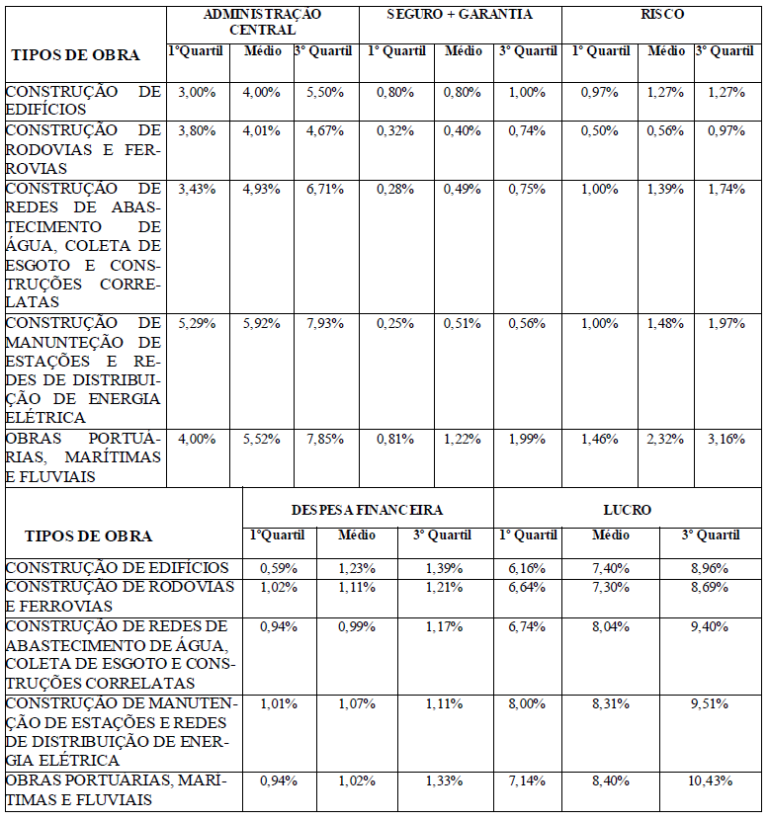

PREFEITURA MUNICIPAL DE SÃO DOMINGOS DO ARAGUAIA
 | PLANILHA ORÇAMENTÁRIA

CLIENTE: | PREFEITURA MUNICIPAL DE SÃO DOMINGOS DO ARAGUAIA
ADM: | ELIZANE SOARES
OBRA: | CONSTRATAÇÃO DE EMPRESA DE ENGENHARIA PARA REPAROS NOS PRÉDIOS DA SECRETARIA DE EDUCAÇÃO DE SÃO DOMINGOS DO ARAGUAIA
LOCAL: | VARIADOS PONTOS MUNICÍPIO DE SÃO DOMINGOS DO ARAGUAIA-PA

COMPOSIÇÃO DE BDI - (BONIFICAÇÃO DESPESAS INDIRETAS)
ITEM | DESCRIÇÃO | UNIDADE | %
1.0 | CUSTO INDIRETO |  | 7.65%
1.1 | Administração central | % | 4.00%
1.2 | Garantia e Seguro | % | 1.00%
1.3 | Risco | % | 1.27%
1.4 | Despesas financeiras | % | 1.38%
2.0 | TRIBUTOS |  | 5.65%
2.1 | CONFINS | % | 3.00%
2.2 | PIS | % | 0.65%
2.3 | ISS | % | 2.00%
2.4 | CPRB (IN RFB n° 1.597_01/12/15) - Contribuição Patrimonial | % | 0.00%
3.0 | LUCRO |  | 7.40%
3.1 | Lucro Bruto | % | 7.40%
FORMULA DO BDI;
VALOR TOTAL - BDI % |  |  | 22.63%

BDI CALCULADO DE ACORDO COM AS RECOMENDAÇÕES DO TRIBUNAL DE CONTAS DA UNIÃO FONTE: - Acórdão Nº 2622/2013-P.

